応募用紙
令和7年度 浜松市地方創生SDGs取組表彰 応募用紙 （一般の部・高校生の部 共通様式）

 |  |  | 文字数
１.取組をしている主体の名称 |  |  | 0

２.取組の名称（タイトル） 【最大40字程度】 |  |  | 0

３.取組の概要 【最大500字程度】 |  |  | 0

４.取組の様子が分かる写真 【説明：最大20字程度】 | 写真① | 写真② | ① | ②
 | 説明 | 説明 | 0 | 0

 | 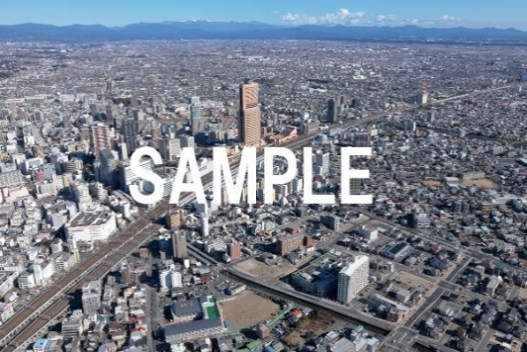 | 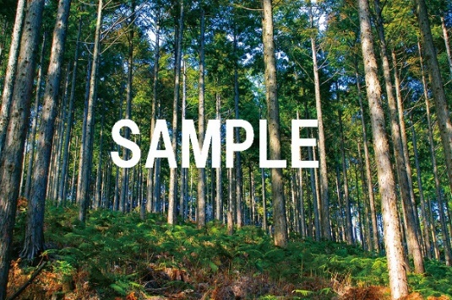

 | 写真③ | 写真④ | ③ | ④
 | 説明 | 説明 | 0 | 0

 | 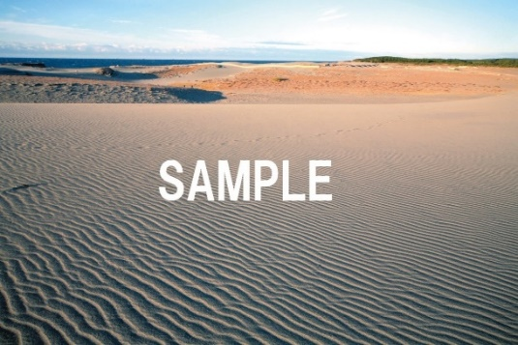 | 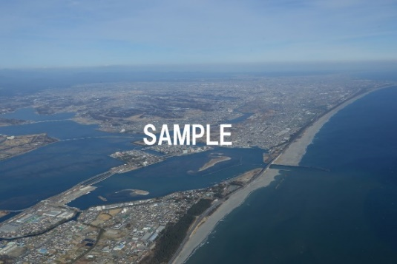

５.審査基準に対する取組の状況 【最大文字数は審査基準毎に異なります】 | （１）SDGsの達成について【最大700字程度】
 | 【審査基準】
 | ①SDGsの達成につながっているか
 | ②経済、社会、環境の3つの観点を意識できているか
 | ③理想の未来を描けているか（目標設定）
 |  |  | 0

 | （２）地域の課題解決について【最大700字程度】
 | 【審査基準】
 | ①地域資源を生かした取組であるか
 | ②地域課題を明確に把握できているか
 | ③地域における課題を解決するための具体的な手段が示されているか
 | ④市内に良い影響をもたらしているか
 |  |  | 0

５.審査基準に対する取組の状況 【最大文字数は審査基準毎に異なります】 | （３）多様なステークホルダーの参画【最大500字程度】
 | 【審査基準】
 | ①実施主体に自分たち以外を効果的に巻き込んでいるか、 または協力できているか

 |  |  | 0

 | （４）取組みの持続可能性【最大500字程度】
 | 【審査基準】
 | ①持続可能な取組か
 |  |  | 0

５.審査基準に対する取組の状況 【最大文字数は審査基準毎に異なります】 | （５）モデル性【最大500字程度】
 | 【審査基準】
 | ①地域のモデルとなる取り組みであるか
 |  |  | 0

